B 007-2026
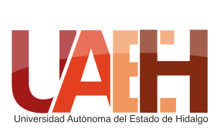 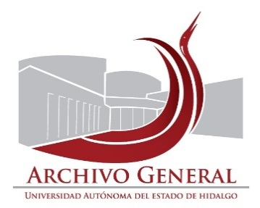 UNIVERSIDAD AUTÓNOMA DEL ESTADO DE HIDALGO SECRETARÍA GENERAL ARCHIVO GENERAL SISTEMA INSTITUCIONAL DE GESTIÓN DOCUMENTAL, ADMINISTRACIÓN DE ARCHIVOS Y TRANSPARENCIA
Inventario de Baja Documentos de Comprobación Administrativa Inmediata
Unidad académica o administrativa: |  | Dirección de Ediciones y Publicaciones |  | No. de Baja | 007/ | 2026
Área Generadora
Departamento de: |  | Ediciones y Publicaciones
Fecha de elaboración: |  | 2018-08-24
Fecha de actualización |  | 2026-03-09
 | Cotejó: | L.A. Laura Agiss
NO. DE CAJA | NO. DE EXPEDIENTE | TÍTULO DEL EXPEDIENTE | FECHAS EXTREMAS (AÑOS) | OBSERVACIONES | VALOR DOCUMENTAL | Observaciones
1 | 1 | 1 | 1 | Avance programa editorial 2015 | 2015
1 | 2 | 1 | 2 | formatos en blanco para registro de derechos de autor, promoción y difusión editorial, donaciones, consignaciones 2012-2013 | 2012-2013
1 | 3 | 1 | 3 | Derechos de autor, pomoción y difusión editorial, donaciones, consignaciones 2014 | 2014
1 | 4 | 1 | 4 | Entrada al almacén, solicitudes de donaciones, entrega de donaciones, entrega de ejemplares por derechos de autor 2015-2016 | 2015-2016
1 | 5 | 1 | 6 | PAU 2014 | 2014
1 | 6 | 1 | 7 | PAU 2015 (1) | 2015
1 | 7 | 1 | 8 | PAU 2015 (2) | 2015
El presente inventario de Baja documental consta de 01 foja y ampara la cantidad de 01 caja con 7 expedientes, 0.53 metros lineales de documentación.

Elaboró |  |  | Revisó |  | Autorizó

Mtra. Susana Angelina Diego Santos |  |  | Mtro. Abel Luis Roque López |  | Dr. Asael Ortiz Lazcano
Titular del Archivo de Concenetración |  |  | Director del Archivo General |  | Director de Ediciones y Publicaciones

